00.GPT
 |  |  |  |  |  | 字典 | 词嵌入 |  |  |  |  |  |  |  |  |  |  | 位置嵌入
-1.56 | 0.81 | 1.92 | -1.66 | 0.14 | 山 | 310 | 0.17 | -0.32 | -0.34 | -0.22 | -0.86 | -0.14 | 0.13 | 0.25 | -1.38 | 0.44 |  | 0.79 | -0.06 | 1.95 | 0.14 | 0.59 | 1.09 | -0.87 | 0.55 | 1.27 | -1.18
3.50 | 1.70 | -1.39 | 2.06 | 2.63 | 然 | 629 | -0.98 | 0.88 | -1.04 | 0.40 | -0.84 | 0.65 | -0.20 | 0.20 | -1.28 | 0.96 |  | 2.22 | -0.30 | -0.30 | -0.84 | -1.11 | 0.01 | -0.50 | 1.64 | -0.02 | 0.71
-1.40 | -0.23 | -0.03 | 0.41 | -0.78 | 乡 | 33 | -0.07 | -1.53 | 0.34 | 0.22 | -0.21 | -0.70 | 0.03 | -1.69 | 0.35 | 0.34 | + | 1.17 | -1.41 | -0.86 | -0.94 | -0.25 | -0.98 | -0.59 | -1.84 | 0.12 | 0.04
0.19 | 0.32 | 1.00 | -0.97 | -0.23 | 秋 | 691 | 0.01 | 0.36 | 0.30 | 0.61 | -0.35 | -0.14 | -0.82 | -0.82 | 0.25 | -1.48 |  | 0.57 | -1.70 | -1.51 | 1.03 | -1.49 | 0.02 | -1.65 | -1.58 | 0.37 | -1.46
-0.03 | 0.20 | 0.14 | 0.72 | -1.17 | 。 | 1 | -2.76 | -0.87 | -0.96 | -1.51 | -2.59 | 3.50 | 1.70 | -1.39 | 2.06 | 2.63 |  | -0.62 | 1.13 | -2.98 | -1.54 | -0.18 | -0.27 | -3.44 | -1.06 | -0.63 | -0.10
-1.10 | 1.67 | -1.81 | 1.30 | 0.22
0.16 | -0.18 | -0.01 | -0.69 | 0.30 | $ | 0 |  |  |  |  |  |  |  |  |  |  |  |  |  |  |  |  |  |  |  |  |  | WK
0.76 | -1.59 | 0.41 | 0.35 | 0.37 |  |  |  |  |  |  |  |  |  |  |  |  |  |  |  |  |  |  |  |  |  |  |  | -0.011865 | 0.365556 | 0.415433 | -0.051783 | -0.206734
导入模型参数
初始化
测试
-1.35 | 1.29 | 0.16 | -0.01 | -0.50 |  |  |  |  |  |  |  |  |  |  |  |  |  |  |  |  |  |  |  |  |  |  |  | 0.051139 | -0.425125 | 0.024582 | 0.342217 | -0.162339
-1.01 | -0.62 | -0.38 | -0.74 | 0.30 |  |  |  |  |  |  |  |  |  |  |  |  |  |  |  |  |  |  |  |  |  |  |  | -0.098954 | 0.028706 | -0.422787 | 0.079548 | -0.369953
-0.24 | 0.44 | 1.43 | -0.08 | 2.13 |  |  |  |  |  |  |  |  |  |  |  |  |  |  |  |  |  |  |  |  |  |  |  | 0.296069 | 0.338084 | 0.082763 | -0.114887 | 0.304885
-1.04 | 0.03 | -0.20 | -0.94 | 1.01 |  |  |  |  |  |  |  |  |  |  |  |  |  |  |  |  |  |  |  |  |  |  |  | 0.132703 | -0.164544 | 0.091821 | 0.160844 | -0.23779
0.17 | -0.64 | -1.42 | -1.94 | 1.61
-1.34 | -0.26 | -0.11 | 1.11 | 0.76 | 鱼山入下无台，凄采台上数，来雨字任行。 色山客恨登霜，修春馀馀自如。 怀诸草朝重，月石举吟长，半公在几空。 可寻静空花，意罢回避事。 片喜浩伤秦隔，荣大鸟何前。 得飞爱古哭。 尽竹闭日阁，言人池空暖。 迥寒西终野处，未乡离水羡，兹隔沙多桃，野余岁色旋。 曙吴不残寂。 鸟宿世空唯。 满孤无得欢，双里来江然，子干帆洲更。 闲枝方何迎。 师最树凌已。 灯寒深忆由。 上夜危深深。 青青日纵短，当山然乡秋。
1.11 | -1.56 | -0.54 | 0.20 | -0.11 |  |  |  |  |  |  |  |  |  |  |  |  |  |  |  |  |  |  |  |  |  |  |  | WQ
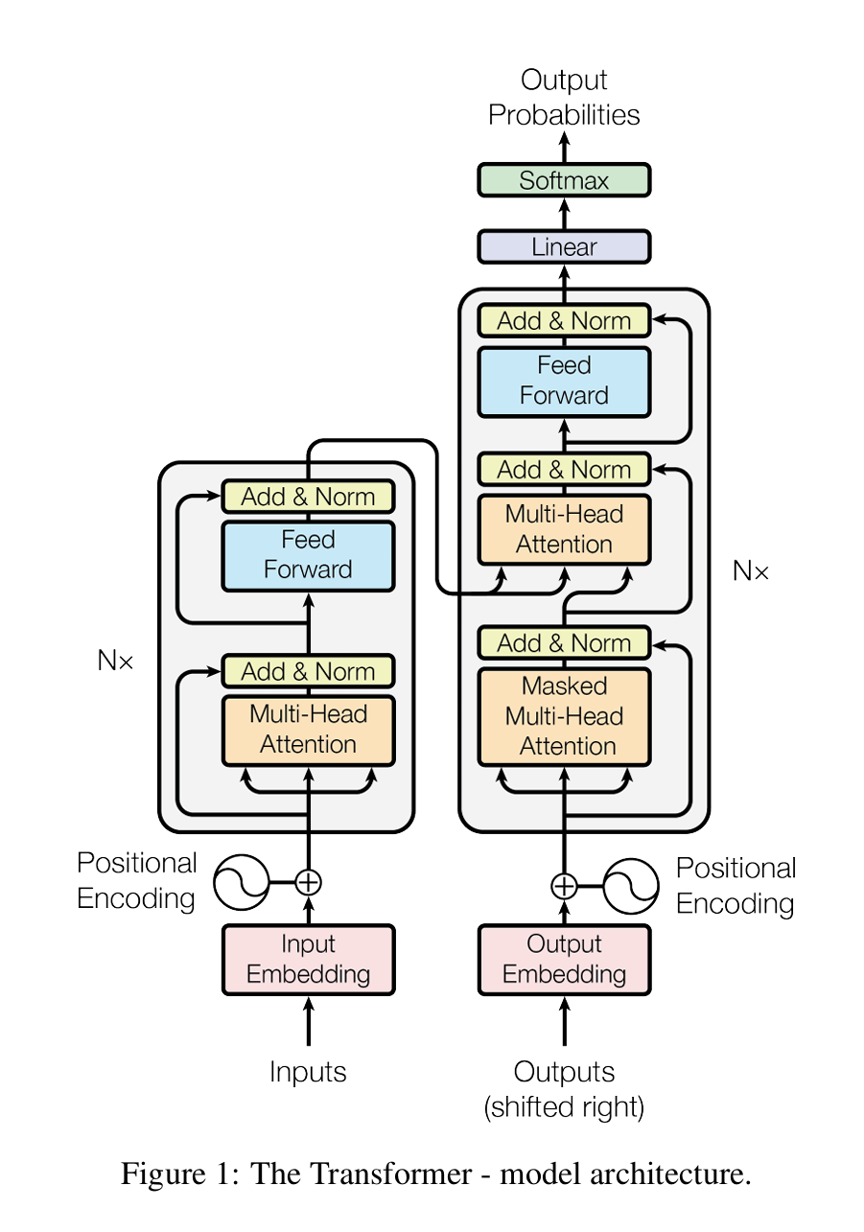
-0.32 | -0.72 | -0.38 | 1.25 | -0.85 |  |  |  |  |  |  |  |  |  |  |  |  |  |  |  |  |  |  |  |  |  |  |  | 0.51334 | -0.147714 | 0.060037 | 0.142297 | 0.172321
0.40 | -0.82 | -0.14 | -0.13 | 1.66 |  |  |  |  |  |  |  |  |  |  |  |  |  |  |  |  |  |  |  |  |  |  |  | -0.237828 | 0.114046 | 0.239991 | -0.059206 | -0.31582
-1.66 | 0.23 | -0.59 | -0.20 | -0.24 |  |  |  |  |  |  |  |  |  |  |  |  |  |  |  |  |  |  |  |  |  |  |  | -0.038841 | 0.219185 | -0.242079 | -0.013167 | -0.159173
0.90 | 0.43 | -1.28 | -0.65 | 1.67 |  |  |  |  |  |  |  |  |  |  |  |  |  |  |  |  |  |  |  |  |  |  |  | 0.002599 | -0.257279 | -0.336295 | -0.066574 | -0.118115
1.13 | 0.91 | -0.47 | -0.48 | 0.37 |  |  |  |  |  |  |  |  |  |  |  |  |  |  |  |  |  |  |  |  |  |  |  | 0.387397 | -0.081547 | -0.164162 | -0.080438 | -0.490726
-1.04 | 0.13 | 0.26 | 0.20 | -0.85
 |  |  |  |  |  |  |  |  |  |  |  |  |  |  |  |  |  |  |  |  |  |  |  |  |  |  |  | WK
 |  |  |  |  |  |  |  |  |  |  |  |  |  |  |  |  |  |  |  |  |  |  |  |  |  |  |  | 0.144458 | -0.029137 | -0.282204 | 0.20456 | 0.322656
 |  |  |  |  |  |  |  |  |  |  |  |  |  |  |  |  |  |  |  |  |  |  |  |  |  |  |  | -0.247181 | 0.223222 | 0.014387 | -0.074391 | -0.498954
 |  |  |  |  |  |  |  |  |  |  |  |  |  |  |  |  |  |  |  |  |  |  |  |  |  |  |  | -0.396061 | 0.078011 | 0.074035 | -0.019457 | 0.342101
 |  |  |  |  |  |  |  |  |  |  |  |  |  |  |  |  |  |  |  |  |  |  |  |  |  |  |  | -0.249622 | 0.051316 | 0.008831 | 0.139615 | 0.407274
 |  |  |  |  |  |  |  |  |  |  |  |  |  |  |  |  |  |  |  |  |  |  |  |  |  |  |  | -0.28727 | -0.131495 | -0.592538 | 0.0903 | 0.002758
...

